1
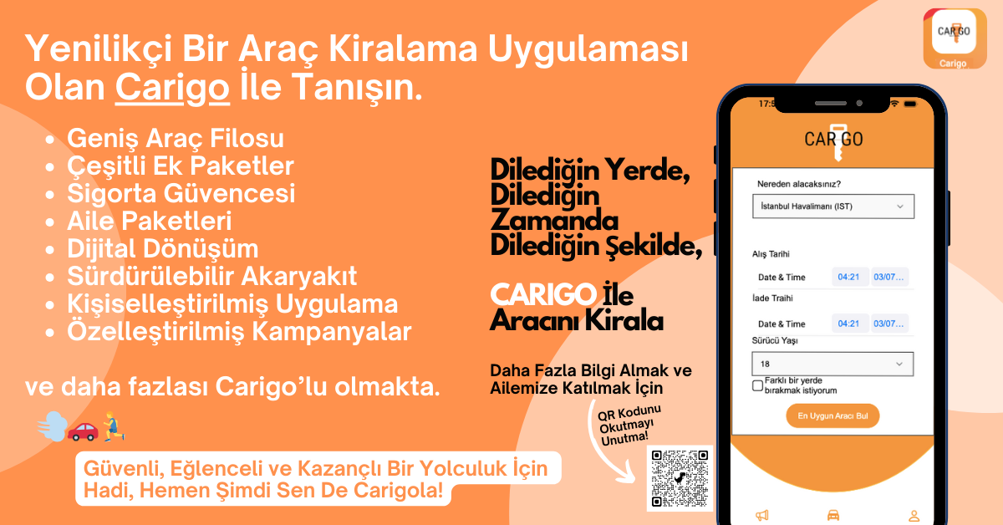
PRESENTATION
PAZAR ARAŞTIRMASI
MÜŞTERİYE NELER SUNABİLİRİZ?
BENCHMARKING
ONE PAGER

3
